상품제안서
SIGG 지그 익스플로러 진공 보틀 450ml | 상품코드: S37386

 |  |  |  |  |  |  | 02-713-8555 | www.synergygift.co.kr
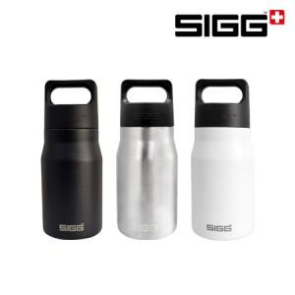

【상세/제작정보】

【인쇄/포장옵션】 | 레이저 / 포장지포장

【공급단가】 | 수량 | 50~ | 100~ | 500~ | 1,000~ | 2,000~
*VAT별도 | 블랙(품절) | 19,880원 | 19,410원 | 18,610원 | 18,130원 | 17,660원
 | 브러쉬드 | 19,880원 | 19,410원 | 18,610원 | 18,130원 | 17,660원
 | 화이트 | 19,880원 | 19,410원 | 18,610원 | 18,130원 | 17,660원

【상품 URL】 | https://www.synergygift.co.kr:443/src/goods_detail.php?gdno=37386

